Hoja1
Resultados de la Autoevaluación por Competencia

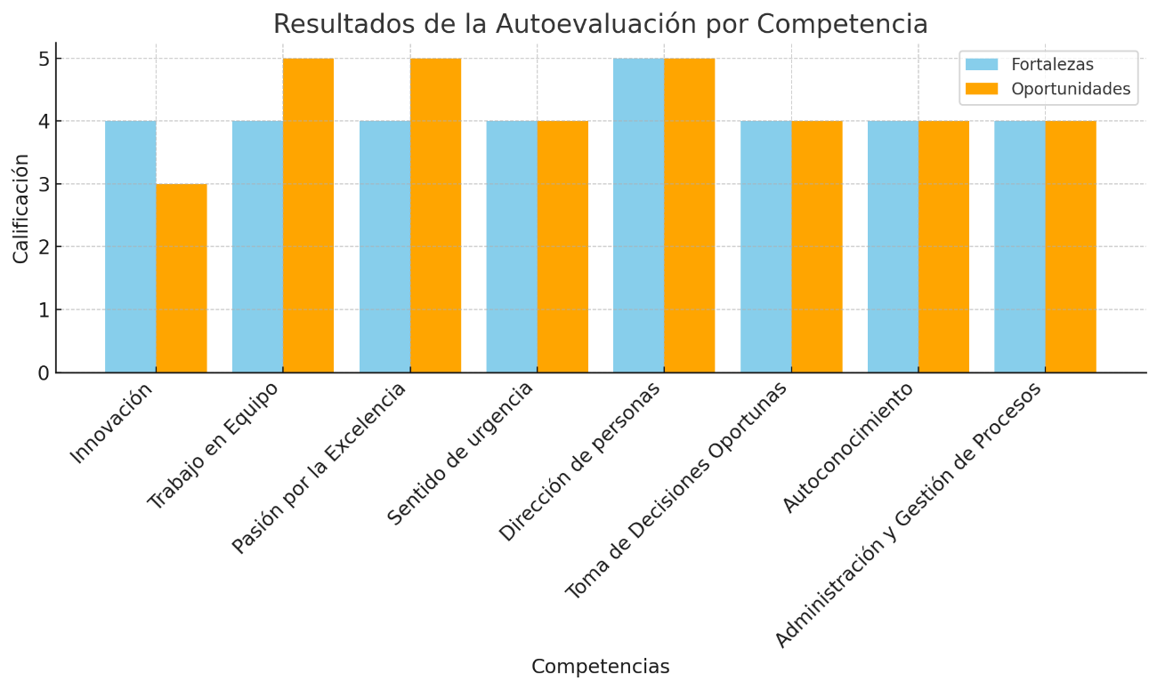

 | Fortalezas | Oportunidades |  |  |  | 2
Innovación | 5 | 4 |  | 5 | 4
Trabajo en Equipo | 4 | 5 |  | 4 | 5 | 4 | 4
Pasión por la Excelencia | 5 | 5 |  | 5 | 5 | 5 | 5
Sentido de urgencia | 5 | 4 |  | 5 | 4 | 5 | 5
Dirección de personas | 5 | 5 |  | 5 | 5 | 4 | 5
Toma de decisiones oportunas | 5 | 5 |  | 5 | 5 | 4 | 4
Autoconocimiento | 5 | 5 |  | 5 | 5 | 4 | 4
Administración y gestión de procesos | 4 | 5 |  | 4 | 5 | 5 | 5
 |  |  |  |  |  | 5 | 5

Resultados de Evaluación Integral de Desempeño

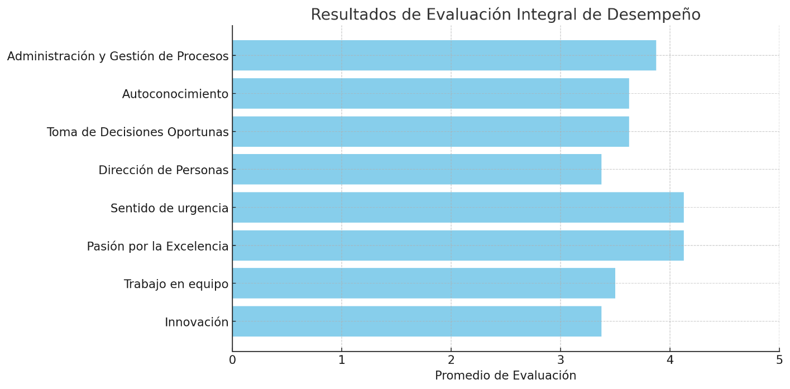

Innovación | 3.00 |  | 3.00
Trabajo en Equipo | 3.50 |  | 3.50 |  |  | 3.50
Pasión por la Excelencia | 4.00 |  | 4.00 |  |  | 3.88
Sentido de urgencia | 3.88 |  | 3.88 |  |  | 3.88
Dirección de personas | 3.38 |  | 3.38 |  |  | 3.63
Toma de decisiones oportunas | 3.25 |  | 3.25 |  |  | 3.63
Autoconocimiento | 3.25 |  | 3.25 |  |  | 3.63
Administración y gestión de procesos | 3.50 |  | 3.50 |  |  | 3.75
 |  |  |  |  |  | 3.50

 |  | 4 | 3
 |  | 4 | 5
 |  | 4 | 5
 |  | 4 | 4
 |  | 5 | 5
 |  | 4 | 4
 |  | 4 | 4
 |  | 4 | 4

 |  | 3.50
 |  | 4.13
 |  | 4.13
 |  | 3.38
 |  | 3.63
 |  | 3.63
 |  | 3.88

